Arkusz1
Zadanie 1

Liczba | Wartość
209 | UJEMNA
-17 | ZERO
0 | DODATNIA
4 | UJEMNA
-23 | ZERO
0 | DODATNIA
12 | UJEMNA
-5 | ZERO
0 | DODATNIA

 | Wykonaj obliczenia stosując funkcję zagnieżdżoną JEŻELI oraz obliczenia procentowe.

Nazwisko | Wykształcenie | Staż pracy w latach | Płaca zasadnicza | Dodatek za wykształecenie | Dodatek stażowy | Kwota podatku | Składka emerytalna | Do wypłaty
 |  |  |  | [1] | [2] | [3] | [4] | [5]
Baranowska | wyższe | 15 | 2,100 zł | 378.00 zł | 357.00 zł | 595.35 zł | 167.97 zł | 2,071.68 zł
Białkowska | wyższe | 21 | 2,500 zł | 450.00 zł | 425.00 zł | 708.75 zł | 199.97 zł | 2,466.28 zł
Danowski | średnie | 8 | 1,450 zł | 130.50 zł | 246.50 zł | 383.67 zł | 108.25 zł | 1,335.08 zł
Kowalczyk | wyższe | 3 | 900 zł | 162.00 zł | 0.00 zł | 223.02 zł | 62.92 zł | 776.06 zł
Malinowski | średnie | 12 | 1,780 zł | 160.20 zł | 302.60 zł | 470.99 zł | 132.89 zł | 1,638.93 zł
Markowski | średnie | 10 | 1,780 zł | 160.20 zł | 302.60 zł | 470.99 zł | 132.89 zł | 1,638.93 zł
Staszewska | wyższe | 18 | 2,100 zł | 378.00 zł | 357.00 zł | 595.35 zł | 167.97 zł | 2,071.68 zł

Zadanie 3

l.p. | nazwa towaru | cena jednost. | ilość sztuk | cena | cena | cena | A | ilość sztuk | rabat
 |  |  |  | A | B | C |  | >10 | 0.50%
1 | Zeszyt-A4 | 13.60 zł | 14 | 189.45 zł | 189.45 zł | 189.45 zł
2 | Skoroszyt | 5.80 zł | 7 | 40.60 zł | 40.60 zł | 40.60 zł | B | ilość sztuk | rabat
3 | segregator A4 | 7.40 zł | 2 | 14.80 zł | 14.80 zł | 14.80 zł |  | >10 | 0.50%
4 | Segregator B5 | 3.40 zł | 19 | 64.28 zł | 64.28 zł | 64.28 zł |  | >30 | 0.68%
5 | Ołówek automatyczny | 9.70 zł | 23 | 221.98 zł | 221.98 zł | 221.98 zł
6 | Długopis Zenith | 12.60 zł | 45 | 564.17 zł | 563.14 zł | 563.14 zł | C | ilość sztuk | rabat
7 | wkład do segregatora B5 | 3.80 zł | 69 | 260.89 zł | 260.42 zł | 259.58 zł |  | >10 | 0.50%
8 | wkład do segregatora A4 | 3.20 zł | 32 | 101.89 zł | 101.70 zł | 101.70 zł |  | >30 | 0.68%
9 | dyskietka 3,5' | 2.35 zł | 100 | 233.83 zł | 233.40 zł | 232.65 zł |  | >50 | 1.00%
10 | dyskietki 5,25" | 1.45 zł | 57 | 82.24 zł | 82.09 zł | 81.82 zł

Zadanie 4

Wartość zamówienia | Rabat |  | Wartość zamówienia | < 2000 zł | >=2000 zł
1,800.00 zł | 0.00 zł |  | Rabat | 0% | 5%
400.00 zł | 0.00 zł
5,900.00 zł | 295.00 zł
550.00 zł | 0.00 zł
1,500.00 zł | 0.00 zł
8,899.00 zł | 444.95 zł |  | Suma wartości zamówień
3,000.00 zł | 150.00 zł |  | 159,421.00 zł
25,323.00 zł | 1,266.15 zł
3,543.00 zł | 177.15 zł |  | Średnia wartość zamówień
45.00 zł | 0.00 zł |  | 6,376.84 zł
2,999.00 zł | 149.95 zł
97.00 zł | 0.00 zł |  | Minimalna wartość zamówień
543.00 zł | 0.00 zł |  | 45.00 zł
345.00 zł | 0.00 zł
567.00 zł | 0.00 zł |  | Maksymalna wartość zamówień
5,978.00 zł | 298.90 zł |  | 35,874.00 zł
258.00 zł | 0.00 zł
3,694.00 zł | 184.70 zł
35,874.00 zł | 1,793.70 zł
3,695.00 zł | 184.75 zł
21,478.00 zł | 1,073.90 zł
3,587.00 zł | 179.35 zł
258.00 zł | 0.00 zł
3,214.00 zł | 160.70 zł
25,874.00 zł | 1,293.70 zł

Zadanie 5

Zakup | Wartość | Marża
farba | 1,500.00 zł | 150.00 zł
tapeta | -20.00 zł | błąd
gips | 500.00 zł | 100.00 zł
cement | 2,000.00 zł | 200.00 zł
lakier | 300.00 zł | 60.00 zł
pianka | 1,100.00 zł | 110.00 zł
 | Wartość | Marża
suma | 5,380.00 zł | 620.00 zł

Zadanie 6

Nazwisko | Imię | wydana kwota | karta stałego klienta | Wysokość przyznanego rabatu
Kaczor | Adam | 387.00 zł |  | 0.00 zł
Belka | Janina | 50.00 zł | tak | 0.00 zł
Zuber | Grzegorz | 450.00 zł |  | 0.00 zł
Grubecki | Piotr | 500.00 zł |  | 50.00 zł
Makuch | Ewa | 800.00 zł | tak | 80.00 zł
Gawęda | Maria | 250.00 zł | tak | 25.00 zł
Zbych | Julia | 900.00 zł |  | 90.00 zł

Zadanie 7

Lp | Firma | Zamówienie 1 | Zamówienie 2 | Zamówienie 3 | Zamówienie 4 | Współpraca (miesiące) | Rabat (PRAWDA / FAŁSZ)
1 | Firma 1 | 199 zł | 20 zł | 3,999 zł | 599 zł | 48 | TRUE
2 | Firma 2 | 250 zł | 300 zł | 59 zł | 354 zł | 14 | FALSE
3 | Firma 3 | 1,030 zł | 150 zł | 67 zł | 5 zł | 20 | FALSE
4 | Firma 4 | 585 zł | 59 zł | 150 zł | 320 zł | 16 | FALSE
5 | Firma 5 | 412 zł | 124 zł | 153 zł | 410 zł | 38 | TRUE

Zadanie 8

 |  |  | do 5 lat | 1,000 zł
 |  |  | od 5 do 10 lat | 2,000 zł
 |  |  | od 10 do 15 lat | 3,000 zł
 |  |  | od 15 do 20 lat | 4,000 zł

Lp | Nazwisko, imię | pensja (zł) | staż (lata) | kwota premiii (zł)
1 | Andruszkiewicz Kinga | 1900 | 3 | 1,000 zł
2 | Borowska Ania | 1800 | 7 | 2,000 zł
3 | Ciesielska Iga | 1600 | 12 | 3,000 zł
4 | Ciskowska Marta | 1950 | 10 | 3,000 zł
5 | Dolega Zuzanna | 2100 | 6 | 2,000 zł
6 | Dreliszak Katarzyna | 1650 | 18 | 4,000 zł
7 | Grabowski Tytus | 1590 | 4 | 1,000 zł
8 | Irga Ania | 1349 | 2 | 1,000 zł
9 | Kłos Alicja | 1300 | 11 | 3,000 zł
10 | Krakowiak Jakub | 3100 | 8 | 2,000 zł

Zadanie 9

Lp | Nazwisko, imię | Przedmiot 1 | Przedmiot 2 | Przedmiot 3 | Przedmiot 4 | Przedmiot 5 | Przedmiot 6 | Stypendium | Rozmowa kwalifikacyjna
1 | Andruszkiewicz Kinga | 4.00 | 2.00 | 5.00 | 5.00 | 5.00 | 5.00 | NIE | FALSE
2 | Borowska Ania | 3.00 | 6.00 | 5.00 | 5.00 | 4.00 | 3.00 | NIE | FALSE
3 | Ciesielska Iga | 3.50 | 3.00 | 3.50 | 5.00 | 4.00 | 4.00 | NIE | FALSE
4 | Ciskowska Marta | 4.50 | 4.50 | 4.50 | 3.50 | 6.00 | 5.00 | TAK | TRUE
5 | Dolega Zuzanna | 3.00 | 5.00 | 3.50 | 6.00 | 4.50 | 4.00 | NIE | FALSE
6 | Dreliszak Katarzyna | 4.50 | 4.00 | 3.00 | 4.50 | 3.00 | 3.00 | NIE | FALSE
7 | Grabowski Tytus | 4.00 | 4.50 | 4.50 | 4.50 | 5.00 | 4.50 | TAK | FALSE
8 | Irga Ania | 5.00 | 4.00 | 5.00 | 5.00 | 3.50 | 3.00 | NIE | FALSE
9 | Kłos Alicja | 4.50 | 5.00 | 3.50 | 6.00 | 5.00 | 3.00 | TAK | TRUE
10 | Krakowiak Jakub | 4.50 | 3.00 | 5.00 | 3.00 | 3.00 | 6.00 | NIE | FALSE

Zadanie 10

Przedstaw w tym arkuszu rozwiązanie zgodne ze schematem blokowym

STOP
STOP
START
Wczytaj N
Nie
N>500
Pisz "Duże"
Tak
Nie
N>50
Pisz "dodatnie"
Tak
Nie
N>=0
Pisz "do 50 i ZERO"
Tak
Nie
N> -97
Pisz "ujemne"
Tak
STOP
Pisz: "Bardzo UJEMNE"
Podaj N: | nieliczba

Pisz wynik: | Duże

W czerwone pole wpisz odpowiednią funkcję zagnieżdżoną JEŻELI
która korzystając z dowolnej liczby wpisanej w pole niebieskie
ma przedstawić rozwiązanie zgodne z podanym schematem

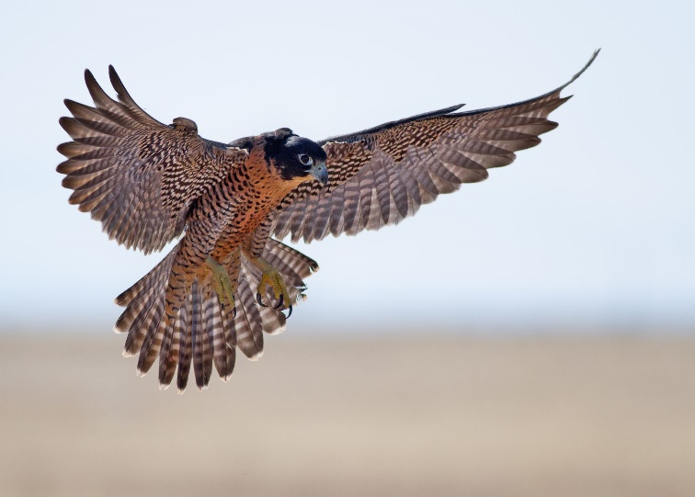

STOP

STOP

Zadanie 11

Przedstaw w tym arkuszu rozwiązanie zgodne ze schematem blokowym

Podaj N: | 501

Wynik: | OLBRZYMI

W czerwone pole wpisz odpowiednią funkcję zagnieżdżoną JEŻELI
która korzystając z dowolnej liczby wpisanej w pole niebieskie
ma przedstawić rozwiązanie zgodne z podanym schematem

START
Wczytaj N
STOP
Nie
N> -600
-N * 1000
Tak
STOP
STOP
STOP
STOP
Nie
N> -60
3N + 500
Tak
Nie
N>= 0
"ujemne i zero"
Tak
Nie
N>9
"cyfra"
Tak
Nie
N>= 500
"dodatnie"
Tak
STOP
"OLBRZYMIE"

